封面
供 应 商 验 厂 报 告

（审核表）
公司全名

填表人: 梁艳美 审核人: 审核日期: 2025/11/30

填写声明：供应商向探路者公司承诺其提供的信息和附件真实、合法、有效，如因供应商所提供信息与事实不符造成探路者公司损失的，探路者公司有权向该供应商追求一切责任。

5-营业执照
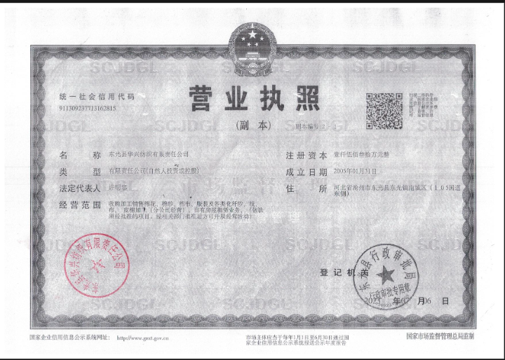
营业执照
下栏请附营业执照复印件

备注：

6-无欠税证明((提交时替换模版）
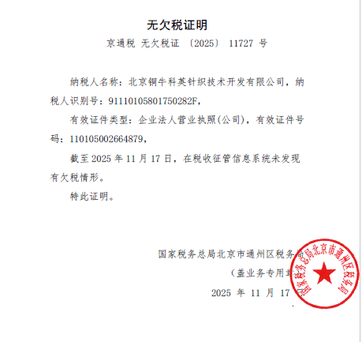

7-工厂照片
自评表
下栏请附参考照片

图片包括工厂门头或厂牌、各生产车间、库房、关键设备等图片。
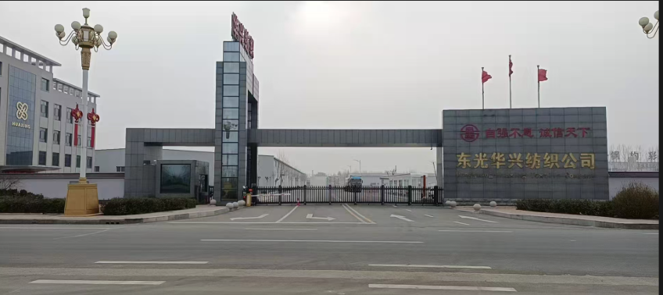

 |  |  |  | 门头

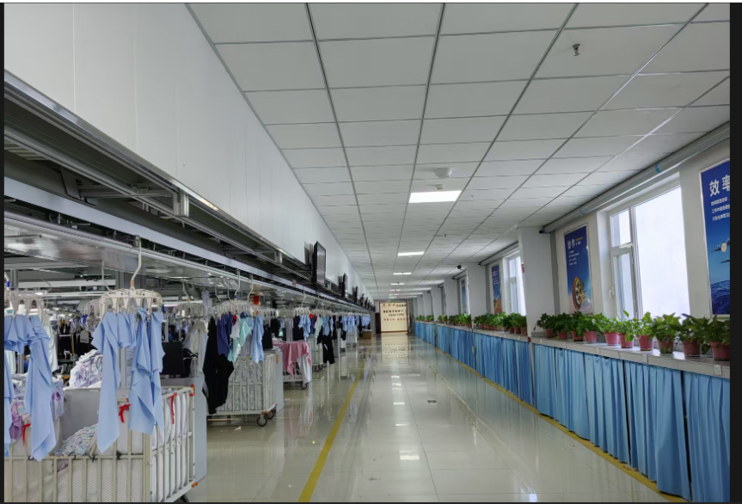

 |  |  |  | 生产车间

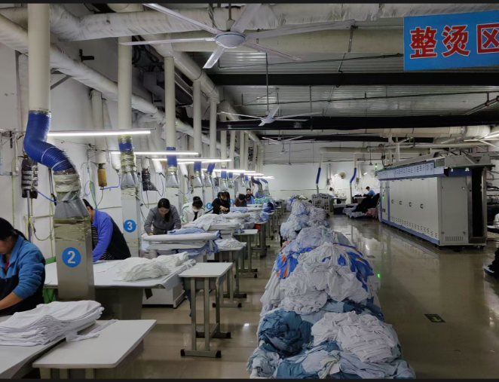
 | 裁剪
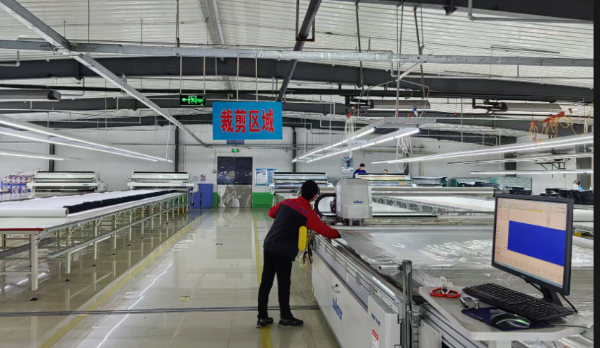

 | 检验 | 包装
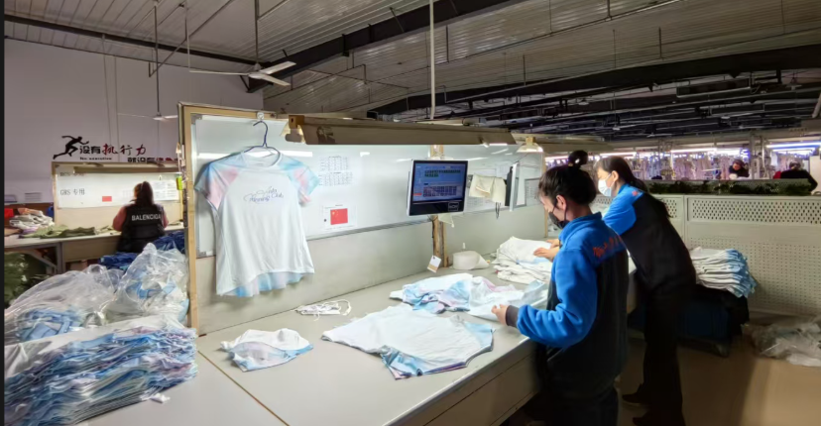
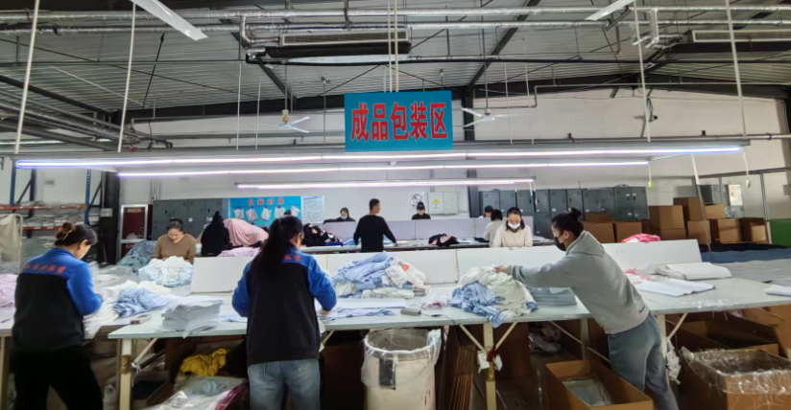

验针 |  |  | 库房
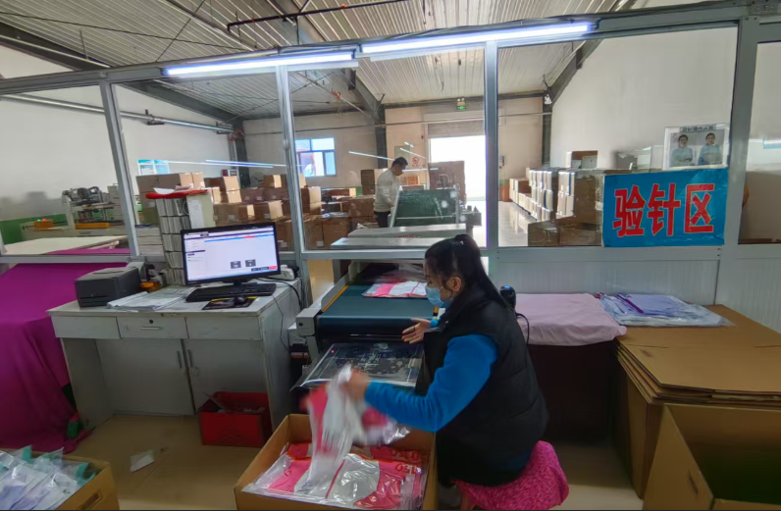
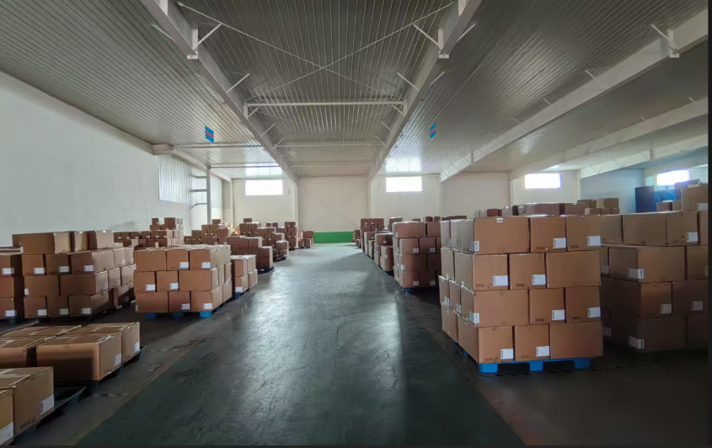

 | 辅料室
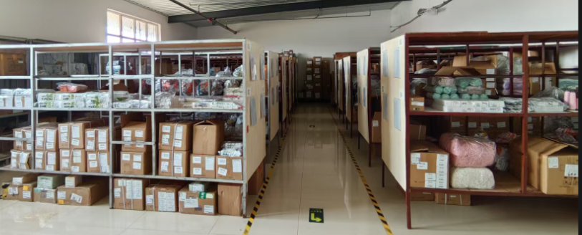

面料库
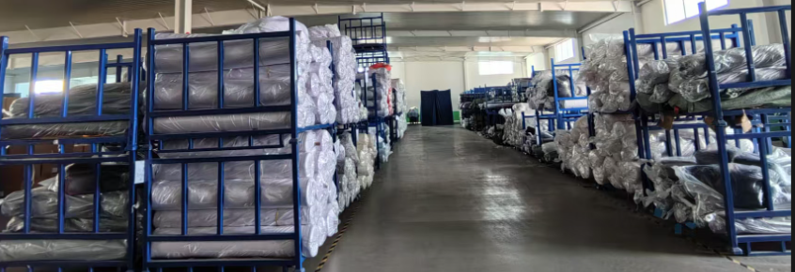

备注：

